Tabelle1
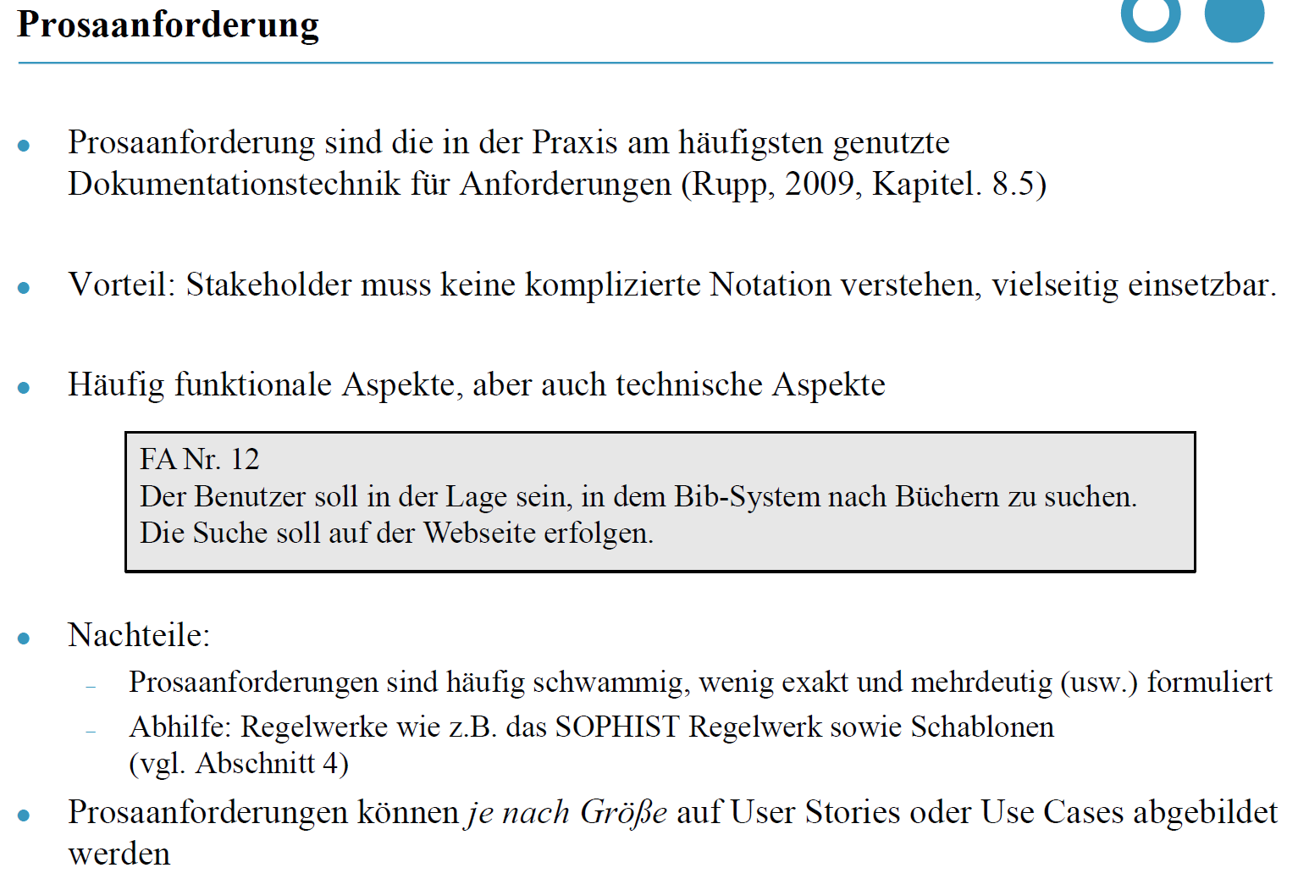
aus pdf-Dokument "Anforderungen Coll@HBRS v2.0" nehmen
Nr. | Text

